市町村民税負担額
 | 44. 市町村民税負担額（人口１人当たり）

 | 時点 2016(H28)年度（毎年） |  |  |  |  |  |  | 平 均 値 |  |  |  | 60,270
 | 単位 円 |  |  |  |  |  |  | 標準偏差 |  |  |  | 16,306
 | 市町村名 | 指標 | 順位 |  | #REF! | 備考 | 市町村名 | 指標 | 順位 |  | #REF! | 備考

 | 市町村平均 | 60,270 |  | － |  |  | 八街市 | 49,455 |  | 37
 | 千葉市 | 86,237 |  | 2 |  |  | 印西市 | 75,501 |  | 9
 | 銚子市 | 54,842 |  | 30 |  |  | 白井市 | 68,542 |  | 17
 | 市川市 | 86,204 |  | 3 |  |  | 富里市 | 56,369 |  | 28
 | 船橋市 | 78,111 |  | 7 |  |  | 南房総市 | 38,170 |  | 54
 | 館山市 | 49,079 |  | 38 |  |  | 匝瑳市 | 48,308 |  | 39
 | 木更津市 | 66,664 |  | 18 |  |  | 香取市 | 47,925 |  | 40
 | 松戸市 | 72,800 |  | 11 |  |  | 山武市 | 47,728 |  | 42
 | 野田市 | 61,999 |  | 23 |  |  | いすみ市 | 42,400 |  | 49
 | 茂原市 | 60,274 |  | 26 |  |  | 大網白里市 | 53,075 |  | 32
 | 成田市 | 84,792 |  | 4 |  |  | 酒々井町 | 61,846 |  | 24
 | 佐倉市 | 69,901 |  | 15 |  |  | 栄町 | 54,247 |  | 31
 | 東金市 | 61,085 |  | 25 |  |  | 神崎町 | 52,776 |  | 33
 | 旭市 | 51,912 |  | 36 |  |  | 多古町 | 56,777 |  | 27
 | 習志野市 | 83,995 |  | 5 |  |  | 東庄町 | 47,020 |  | 43
 | 柏市 | 76,759 |  | 8 |  |  | 九十九里町 | 42,271 |  | 50
 | 勝浦市 | 43,020 |  | 46 |  |  | 芝山町 | 80,666 |  | 6
 | 市原市 | 70,143 |  | 14 |  |  | 横芝光町 | 45,607 |  | 45
 | 流山市 | 74,091 |  | 10 |  |  | 一宮町 | 52,294 |  | 34
 | 八千代市 | 72,308 |  | 12 |  |  | 睦沢町 | 42,724 |  | 47
 | 我孫子市 | 69,589 |  | 16 |  |  | 長生村 | 45,803 |  | 44
 | 鴨川市 | 52,033 |  | 35 |  |  | 白子町 | 42,696 |  | 48
 | 鎌ケ谷市 | 63,466 |  | 22 |  |  | 長柄町 | 63,865 |  | 20
 | 君津市 | 65,142 |  | 19 |  |  | 長南町 | 47,848 |  | 41
 | 富津市 | 54,946 |  | 29 |  |  | 大多喜町 | 40,936 |  | 51
 | 浦安市 | 126,720 |  | 1 |  |  | 御宿町 | 40,530 |  | 52
 | 四街道市 | 63,518 |  | 21 |  |  | 鋸南町 | 38,945 |  | 53
 | 袖ケ浦市 | 70,600 |  | 13

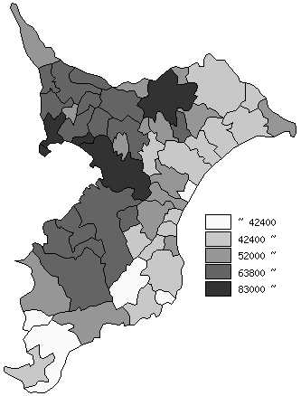
 | 市町村平均の推移
平成24年度 | 59239
平成25年度 | 59074
平成26年度 | 60214
平成27年度 | 59687
平成28年度 | 60270

《備 考》 ・資料出所 総務省「市町村別決算状況調」 ・算出方法 市町村民税歳入総額÷住民基本台帳人口(H29.1.1)

